セグメントシート
 |  |  |  |  |  |  |  |  |  |  |  |  |  |  |  |  |  |  |  | 事業番号 |  |  |  |  |  |  |  | 0335 |  | - | 05
平成３０年度セグメントシート |  |  |  |  |  |  |  |  |  |  |  |  |  |  |  |  |  |  | （ | 日本スポーツ振興センター |  |  |  |  |  |  |  |  |  |  |  | ）
セグメント名 |  | 競技力向上事業 |  |  |  |  |  |  |  |  |  |  | 担当部局庁 |  |  |  | スポーツ庁 |  |  |  |  |  |  |  |  | 作成責任者
事業開始年度 |  | 平成２７年度 |  |  |  |  | 事業終了 （予定）年度 |  |  | 終了予定なし |  |  | 担当課室 |  |  |  | 競技スポーツ課 |  |  |  |  |  |  |  |  | 課長 籾井圭子
会計区分 |  | 一般会計
セグメント単位の 考え方 |  | 財務諸表のとおり
根拠法令 （具体的な 条項も記載） |  | 独立行政法人通則法第46条 独立行政法人日本スポーツ振興センター法第15条 |  |  |  |  |  |  |  |  |  |  | 関係する計画、 通知等 |  |  |  | スポーツ立国戦略（平成22年8月26日策定） 第2期スポーツ基本計画（平成29年3月24日策定） 競技力強化のための今後の支援方針（鈴木プラン）－2020年以降を見通した強力で持続可能な支援体制の構築－（平成28年10月3日策定）
主要政策・施策 |  | 2020年東京オリパラ |  |  |  |  |  |  |  |  |  |  | 主要経費 |  |  |  | 文教及び科学振興
事業目的 （目指す姿を簡潔に。3行程度以内） |  | 2020年東京オリンピック・パラリンピック競技大会等における日本代表選手のメダル獲得に向けて、2020年東京大会における追加競技種目を含む各競技団体が行う日常的・継続的な強化活動及び2020年東京大会等で活躍が期待される次世代アスリートの発掘・育成などの戦略的な強化について、オリンピック競技とパラリンピック競技の一体的な支援を実施することで、我が国のスポーツに関する国際競技力の向上に資する。
事業概要 （5行程度以内。別添可） |  | 【基盤的強化】 ・国内外強化合宿、チーム派遣、チーム招待等 国内若しくは国外における強化合宿、国外で開催される対抗試合へのチーム派遣又は国内で開催される対抗試合への海外チームの招待等への支援。 ・ナショナルコーチ・専任コーチの設置等 中・長期的な強化戦略プランに基づく強化活動全般を統括するナショナルコーチ、及び合宿や大会に帯同して技術的・戦術的指導を行う専任コーチの設置等への支援。 【戦略的強化】 ・次世代アスリートの発掘・育成等 2020年東京大会等における活躍が期待される次世代アスリートの発掘・育成等。
実施方法 |  | 交付
予算額・ 執行額 （単位:百万円） |  |  |  |  |  |  |  | 27年度 |  |  | 28年度 |  |  |  |  | 29年度 |  |  |  |  | 30年度 |  |  |  |  |  | 31年度要求
 |  | 経常収益 | 予算額：運営費交付金 |  |  |  |  | 7,458 |  |  | 8,761 |  |  |  |  | 9,234 |  |  |  |  | - |  |  |  |  |  | -
 |  |  | 執行額 | 運営費交付金 |  |  |  | 6,479 |  |  | 7,787 |  |  |  |  | 10,303
 |  |  |  | 補助金等 |  |  |  | - |  |  | - |  |  |  |  | -
 |  |  |  | その他 |  |  |  | 6 |  |  | 1 |  |  |  |  | 13
 |  |  |  | 計 |  |  |  | 6,485 |  |  | 7,788 |  |  |  |  | 10,316
 |  |  | 運営費交付金収益の割合 |  |  |  |  | 99.9% |  |  | 100.0% |  |  |  |  | 99.9%
 |  |  | 運営費交付金収益化基準 |  |  |  |  | 費用進行基準 |  |  | 業務達成基準 |  |  |  |  | 業務達成基準 |  |  |  |  | 業務達成基準
 |  | 経常費用 | 予算額 |  |  |  |  | 7,458 |  |  | 8,766 |  |  |  |  | 9,234 |  |  |  |  | - |  |  |  |  |  | -
 |  |  | 執行額 |  |  |  |  | 6,485 |  |  | 7,786 |  |  |  |  | 10,313
 |  |  | 執行率 |  |  |  |  | 87% |  |  | 89% |  |  |  |  | 112%
平成30・31年度予算内訳 （単位：百万円） | 歳出予算目 |  |  |  |  | 30年度当初予算 |  |  | 31年度要求 |  |  | 主な増減理由
 | 独立行政法人日本スポーツ振興センター一般勘定運営費交付金 |  |  |  |  | - |  |  | -

 | 計 |  |  |  |  | - |  |  | -
成果目標及び 成果実績 （アウトカム） |  | 定量的な成果目標 |  |  |  |  |  | 成果指標 |  |  |  |  |  | 単位 |  |  | 27年度 |  | 28年度 |  |  |  | 29年度 |  |  | 中間目標 |  |  | 目標最終年度
 |  |  |  |  |  |  |  |  |  |  |  |  |  |  |  |  |  |  |  |  |  |  |  |  |  | - |  | 年度 | 32 |  | 年度
 |  | 夏季オリンピック競技大会において、過去最高の金メダル獲得数を目指す。 |  |  |  |  |  | 金メダル獲得数 |  |  |  |  | 成果実績 | 個 |  |  | - |  | 12 |  |  |  | -
 |  |  |  |  |  |  |  |  |  |  |  |  | 目標値 | 個 |  |  | - |  | 17 |  |  |  | - |  |  | - |  |  | 17
 |  |  |  |  |  |  |  |  |  |  |  |  | 達成度 | ％ |  |  | - |  | 71 |  |  |  | -
根拠として用いた 統計・データ名 （出典） |  | 目標値の出典は「スポーツ基本計画」(平成29年3月24日 文部科学省 p.26）

成果目標及び 成果実績 （アウトカム） |  | 定量的な成果目標 |  |  |  |  |  | 成果指標 |  |  |  |  |  | 単位 |  |  | 27年度 |  | 28年度 |  |  |  | 29年度 |  |  | 中間目標 |  |  | 目標最終年度
 |  |  |  |  |  |  |  |  |  |  |  |  |  |  |  |  |  |  |  |  |  |  |  |  |  | - |  | 年度 | 33 |  | 年度
 |  | 冬季オリンピック競技大会において、過去最高の金メダル獲得数を目指す。 |  |  |  |  |  | 金メダル獲得数 |  |  |  |  | 成果実績 | 個 |  |  | - |  | - |  |  |  | 4
 |  |  |  |  |  |  |  |  |  |  |  |  | 目標値 | 個 |  |  | - |  | - |  |  |  | 6 |  |  | - |  |  | 6
 |  |  |  |  |  |  |  |  |  |  |  |  | 達成度 | ％ |  |  | - |  | - |  |  |  | 67
根拠として用いた 統計・データ名 （出典） |  | 目標値の出典は「スポーツ基本計画」(平成29年3月24日 文部科学省 p.26）

成果目標及び 成果実績 （アウトカム） |  | 定量的な成果目標 |  |  |  |  |  | 成果指標 |  |  |  |  |  | 単位 |  |  | 27年度 |  | 28年度 |  |  |  | 29年度 |  |  | 中間目標 |  |  | 目標最終年度
 |  |  |  |  |  |  |  |  |  |  |  |  |  |  |  |  |  |  |  |  |  |  |  |  |  |  |  | 年度 | 32 |  | 年度
 |  | 夏季パランピック競技大会において、過去最高の金メダル獲得数を目指す。 |  |  |  |  |  | 金メダル獲得数 |  |  |  |  | 成果実績 | 個 |  |  | - |  | 0 |  |  |  | -
 |  |  |  |  |  |  |  |  |  |  |  |  | 目標値 | 個 |  |  | - |  | 18 |  |  |  | - |  |  | - |  |  | 18
 |  |  |  |  |  |  |  |  |  |  |  |  | 達成度 | ％ |  |  | - |  | 0 |  |  |  | -
根拠として用いた 統計・データ名 （出典） |  | 目標値の出典は「スポーツ基本計画」(平成29年3月24日 文部科学省 p.26）

成果目標及び 成果実績 （アウトカム） |  | 定量的な成果目標 |  |  |  |  |  | 成果指標 |  |  |  |  |  | 単位 |  |  | 27年度 |  | 28年度 |  |  |  | 29年度 |  |  | 中間目標 |  |  | 目標最終年度
 |  |  |  |  |  |  |  |  |  |  |  |  |  |  |  |  |  |  |  |  |  |  |  |  |  | - |  | 年度 | 33 |  | 年度
 |  | 冬季パラリンピック競技大会において、過去最高の金メダル獲得数を目指す。 |  |  |  |  |  | 金メダル獲得数 |  |  |  |  | 成果実績 | 個 |  |  | - |  | - |  |  |  | 3
 |  |  |  |  |  |  |  |  |  |  |  |  | 目標値 | 個 |  |  | - |  | - |  |  |  | 13 |  |  | - |  |  | 13
 |  |  |  |  |  |  |  |  |  |  |  |  | 達成度 | ％ |  |  | - |  | - |  |  |  | 23
根拠として用いた 統計・データ名 （出典） |  | 目標値の出典は「スポーツ基本計画」(平成29年3月24日 文部科学省 p.26）

成果目標及び 成果実績 （アウトカム） |  | 定量的な成果目標 |  |  |  |  |  | 成果指標 |  |  |  |  |  | 単位 |  |  | 27年度 |  | 28年度 |  |  |  | 29年度 |  |  | 中間目標 |  |  | 目標最終年度
 |  |  |  |  |  |  |  |  |  |  |  |  |  |  |  |  |  |  |  |  |  |  |  |  |  | - |  | 年度 | 32 |  | 年度
 |  | 夏季オリンピック競技大会で前回を上回る入賞数を目指す。 |  |  |  |  |  | 入賞数 |  |  |  |  | 成果実績 | 入賞数 |  |  | - |  | 88 |  |  |  | -
 |  |  |  |  |  |  |  |  |  |  |  |  | 目標値 | 入賞数 |  |  | - |  | 81 |  |  |  | - |  |  | - |  |  | 89
 |  |  |  |  |  |  |  |  |  |  |  |  | 達成度 | ％ |  |  | - |  | 109 |  |  |  | -
根拠として用いた 統計・データ名 （出典） |  | 夏季オリンピック競技大会における日本人選手の入賞数

成果目標及び成果実績（アウトカム）欄についてさらに記載が必要な場合はチェックの上【別紙１】に記載 |  |  |  |  |  |  |  |  |  |  |  |  |  |  |  |  |  |  |  |  |  |  |  | チェック |  |  | ☑

活動指標及び 活動実績 （アウトプット） |  | 活動指標 |  |  |  |  |  |  |  |  |  |  |  | 単位 |  |  | 27年度 |  | 28年度 |  |  |  | 29年度 |  |  | 30年度 活動見込 |  |  | 31年度 活動見込
...
 |  | 本事業の実施に当たっては、要綱等に基づき、各競技団体から提出のあった交付申請書等を審査して交付決定等を行っている。また、額の確定時においては、各競技団体から提出のあった実績報告書等について、事業内容や経費内容を確認しており、適切な執行に努めている。
 |  | 引き続き、交付申請書等の審査・確認を適切に行い、効果的・効率的な助成に努めていく。
...
 |  | 本事業の実施に当たっては、要綱等に基づき、各競技団体から提出のあった交付申請書等を審査して交付決定等を行っている。また、額の確定時においては、各競技団体から提出のあった実績報告書等について、事業内容や経費内容を確認しており、適切な執行に努めている。
 |  | ※平成29年度実績を記入。執行実績がない新規事業、新規要求事業については現時点で予定やイメージを記入。
 |  | なお、金額は単位未満四捨五入して記載していることから、合計が一致しない場合がある。

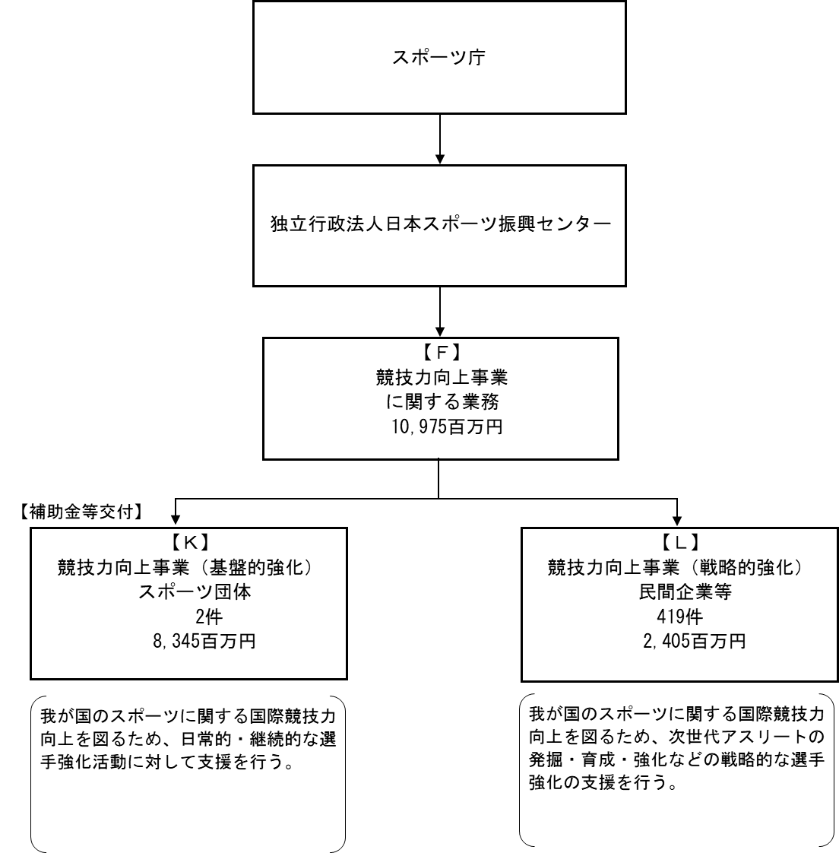

【運営費交付金交付】

【補助金等交付等】

【一般競争契約（総合評価）等】

 |  | F. 公益財団法人日本オリンピック委員会 |  |  |  |  |  |  |  |  |  |  |  |  | Ｋ. 公益財団法人日本オリンピック委員会
 |  | 費 目 |  |  |  | 使 途 |  |  |  |  |  |  | 金 額 (百万円） |  | 費 目 |  |  | 使 途 |  |  |  |  |  |  |  |  |  |  | 金 額 (百万円）
...
※同種の他の契約予定価格を類推される恐れがあるため、落札率を一部非公表としている。
...
 |  |  |  |  | 法 人 番 号 |  |  | 業 務 概 要 |  |  |  |  | 支 出 額 （百万円） |  | 契約方式等 |  |  | 入札者数 （応募者数） |  |  |  | 落札率 |  |  | 一者応札・一者応募又は 競争性のない随意契約となっ た理由及び改善策 （支出額10億円以上）
 |  |  |  |  | 1020001071491 |  |  | JISS統合情報環境システムの開発及び保守 |  |  |  |  | 408 |  | 一般競争契約 （総合評価） |  |  | 1 |  |  |  | 93 |  |  | -
 |  |  |  |  | 6011005003361 |  |  | 「アスリートパスウェイの戦略的支援」委託事業（地域ネットワークを活用したアスリートパスウェイの整備） |  |  |  |  | 226 |  | 随意契約 （その他） |  |  | - |  |  |  | - |  |  | -
 |  |  |  |  | 8011005003756 |  |  | 「次世代ターゲットスポーツの育成支援」委託事業 |  |  |  |  | 48 |  | 随意契約 （その他） |  |  | - |  |  |  | - |  |  | -
 |  |  |  |  | 8011005003756 |  |  | 「有望アスリート海外強化支援」委託事業 |  |  |  |  | 30 |  | 随意契約 （その他） |  |  | - |  |  |  | - |  |  | -
 |  |  |  |  | 8011005003756 |  |  | 「アスリートパスウェイの戦略的支援」委託事業（ナショナルタレントハブの整備） |  |  |  |  | 30 |  | 随意契約 （その他） |  |  | - |  |  |  | - |  |  | -
 |  |  |  |  | 8011005003756 |  |  | 有望アスリート海外強化支援委託事業 |  |  |  |  | 15 |  | 随意契約 （その他） |  |  | - |  |  |  | 100 |  |  | -
 |  |  |  |  | 8011005003731 |  |  | 「次世代ターゲットスポーツの育成支援」委託事業 |  |  |  |  | 86 |  | 随意契約 （その他） |  |  | - |  |  |  | - |  |  | -
 |  |  |  |  | 8011005003731 |  |  | 「有望アスリート海外強化支援」委託事業 |  |  |  |  | 15 |  | 随意契約 （その他） |  |  | - |  |  |  | 100 |  |  | -
 |  |  |  |  | 7011005000309 |  |  | 「次世代ターゲットスポーツの育成支援」委託事業 |  |  |  |  | 50 |  | 随意契約 （その他） |  |  | - |  |  |  | - |  |  | -
...

